使い方
新自習室21 学習計画表の作成手順

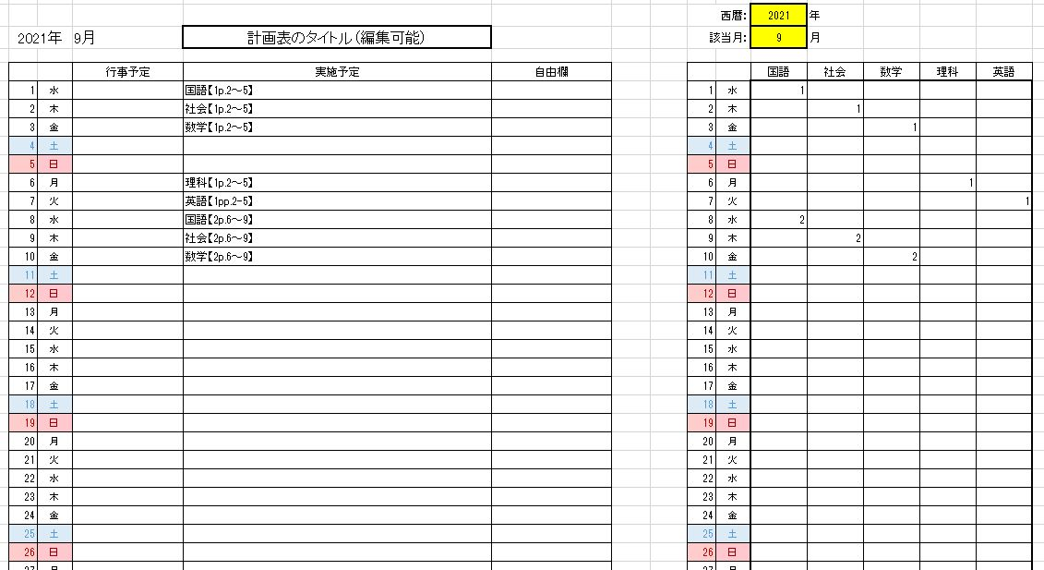
出力部分

入力部分

 | （１） | 表のタイトルをつけてください。

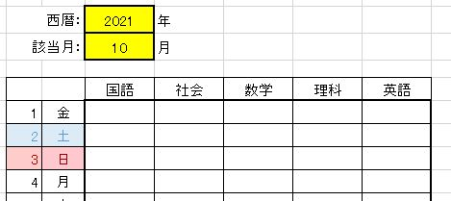
 | （２） | 各シートの右側に学習計画表作成のための入力欄があります。
 |  | に西暦と月を入力してください。 自動で曜日が変わります。
 |  | ※2021年９月～2022年３月まではシートをご用意していますのでそのままお使いください。
 |  | 2022年４月以降はシートをコピー（「書式」をクリックして「移動またはコピー」）してお使いください。

 | （３） | 「項目一覧」のシートを選択し、
 |  | 実施したい教科の「実施順」の数字をひかえます。

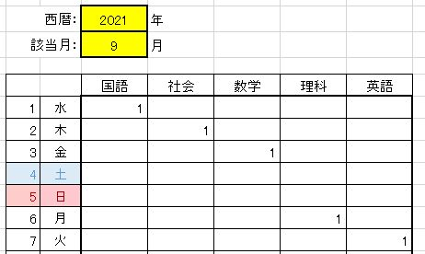
 | （４） | 各月のシートの右側に（３）でひかえた数字を入れてください。

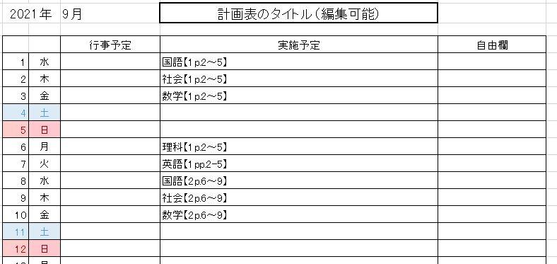
 | （５） | （４）を行うと左側の学習計画表の実施予定欄に教科，学習ページが表示されます。
 | 行事予定欄、自由欄は学校のご都合に合わせてお使いください。

